Sheet1
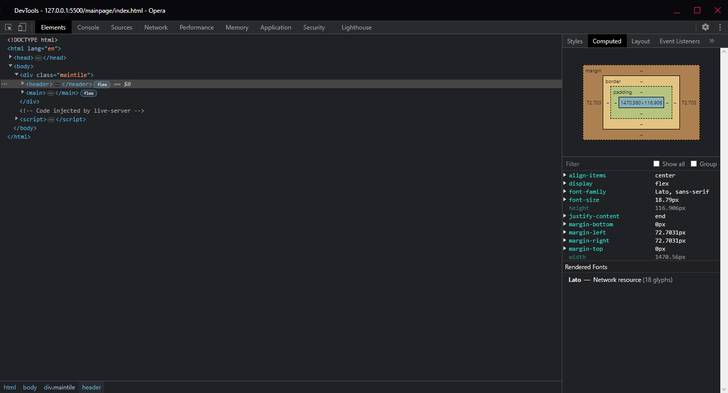
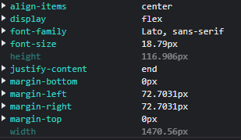
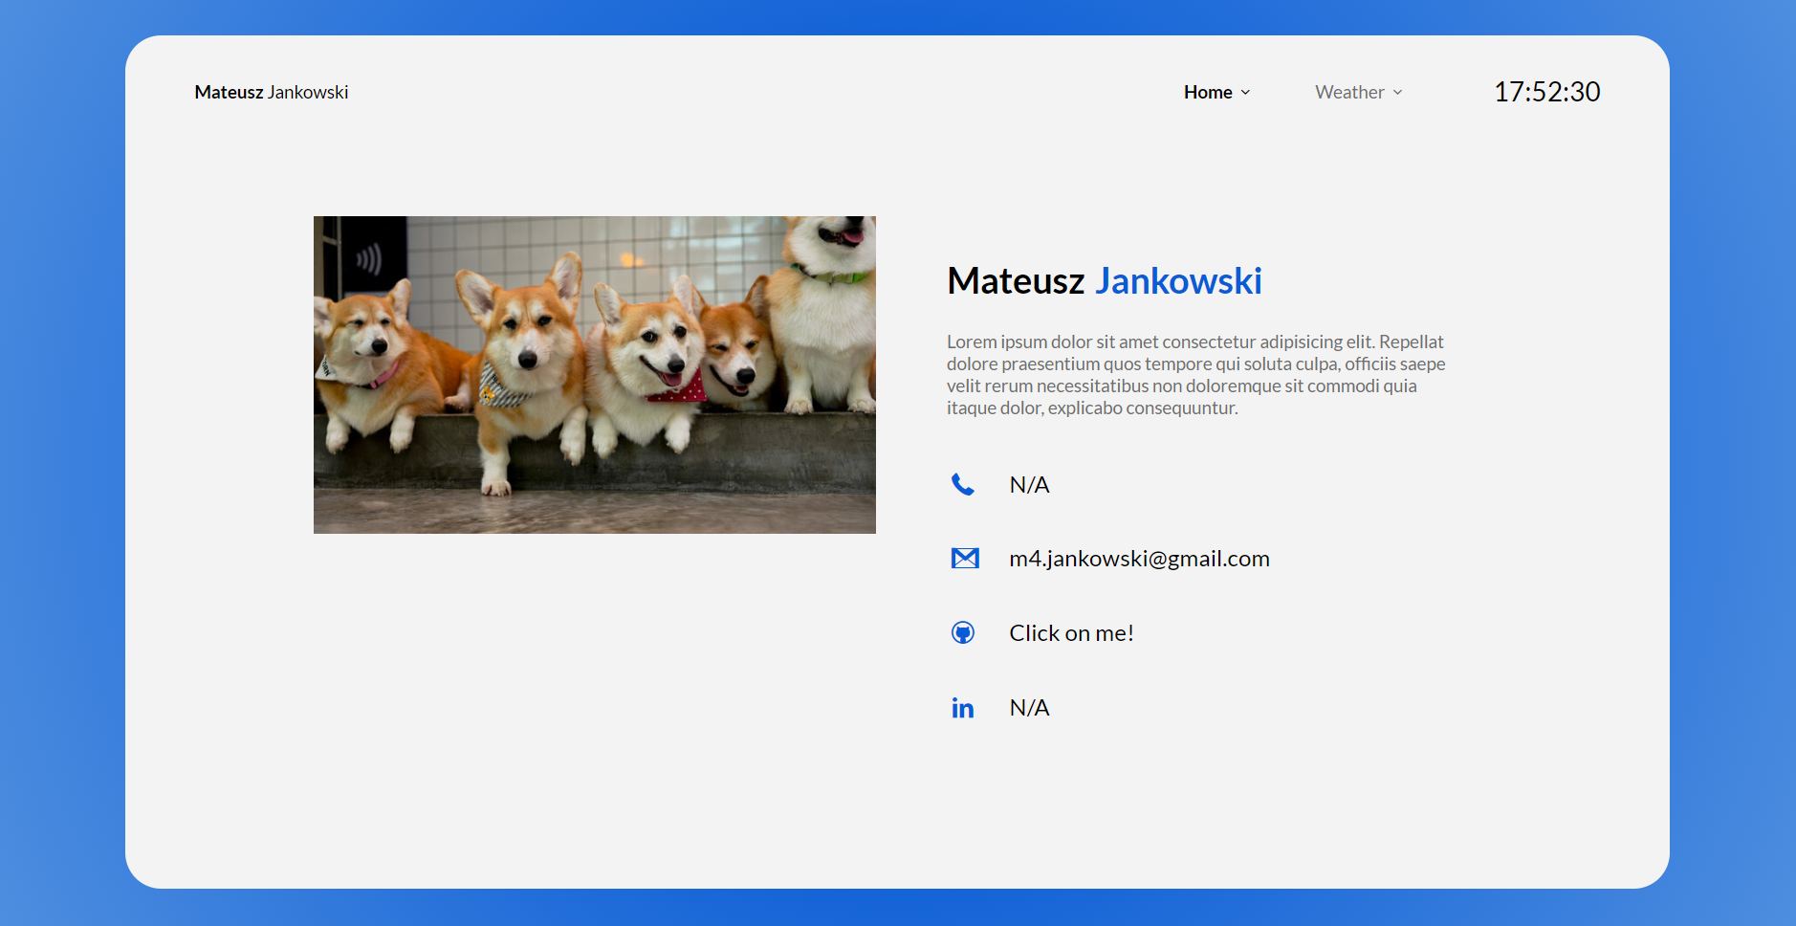
Numer | 4
Wykonawca testu | Mateusz Jankowski
Data wykonania
Rodzaj testu | Test interfejsu
Nazwa testu | Test sprawdzający rozmiar nagłówka
Priorytet | Średni
Podstawa testu | Wymagania klienta
Opis | Klient chce, aby w górnej części głównego kafelka znajdował się nagłówek na całą szerokość głównego kafelka z marginesem po lewej i prawej stronie.

Oczekiwany rezultat | Na szczycie głównego kafelka ma znajdować się nagłówek o wysokości [117px] oraz [1470px] szerokości z marginesem po lewej i prawej stronie o rozmiarze [72px].

Otrzymany rezultat | Zgodny z oczekiwanymi rezultatami.

Załączniki | Zrzuty ekranu.

